Sheet1
HONG KONG SCHEDULE - 関東 |  |  |  |  |  |  |  |  |  |  |  |  |  | 東京海運輸出営業所 TEL：03-6731-7721/FAX：03-6731-7351 |  |  |  | 1/2

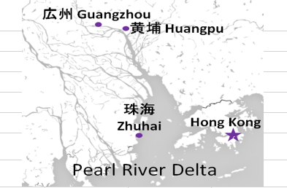
 |  |  |  | 東京CFS搬入分 (横浜CFS搬入分は2ページ目をご参照ください) |  |  |  |  |  |  |  |  |  |  |  | UPDATED : | 2025-12-10
From Tokyo
VESSEL | VOY | CFS CUT |  | ETA |  | ETD |  | ETA |  | ETA CFS
 |  | TYO |  | TYO |  | TYO |  | HKG |  | CAN |  | HUG |  | ZHI

 |  |  |  |  |  |  |  |  |  | (CFS) |  | (CFS) |  | (CFS)
 |  |  |  |  |  | 0 DAYS |  | 4 DAYS |  | 8 DAYS |  | 9 DAYS |  | 12 DAYS
WAN HAI 368 | S031 | 2025-12-18 | 木 | 2025-12-20 | 土 | 2025-12-21 | 日 | 2025-12-25 | 木 | 2025-12-29 | 月 | 2025-12-30 | 火 | 2026-01-02 | 金
NO SERVICE
NO SERVICE
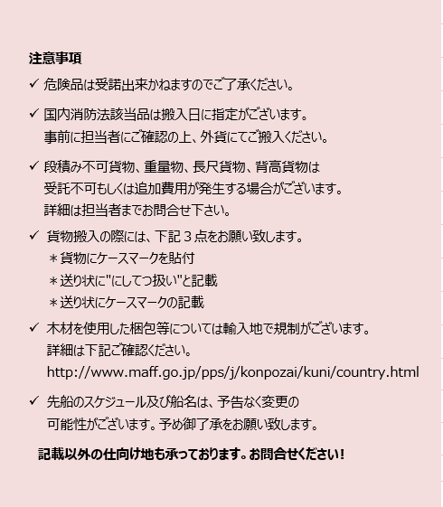
NO SERVICE
WAN HAI 368 | S032 | 2026-01-15 | 木 | 2026-01-17 | 土 | 2026-01-18 | 日 | 2026-01-22 | 木 | 2026-01-26 | 月 | 2026-01-27 | 火 | 2026-01-30 | 金
WAN HAI 372 | S023 | 2026-01-22 | 木 | 2026-01-24 | 土 | 2026-01-25 | 日 | 2026-01-29 | 木 | 2026-02-02 | 月 | 2026-02-03 | 火 | 2026-02-06 | 金
INTERASIA TENACITY | S017 | 2026-01-29 | 木 | 2026-01-31 | 土 | 2026-02-01 | 日 | 2026-02-05 | 木 | 2026-02-09 | 月 | 2026-02-10 | 火 | 2026-02-13 | 金
WAN HAI 370 | S025 | 2026-02-05 | 木 | 2026-02-07 | 土 | 2026-02-08 | 日 | 2026-02-12 | 木 | 2026-02-16 | 月 | 2026-02-17 | 火 | 2026-02-20 | 金
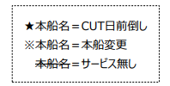

※CFS倉庫受付時間 9:00~15:00

貨物搬入先 | 会社名 |  |  |  |  | 住所 / 保税名称
東京 CFS | ㈱宇徳 第一物流センター |  |  |  |  | 東京都品川区八潮 2-9 |  |  |  |  |  |  |  |  | NACCS: 1FWT3
 |  |  |  |  |  | TEL: 03-3790-9672 FAX: 03-3790-5736 |  |  |  |  |  |  |  |  | 担当：山口様

HONG KONG SCHEDULE - 関東 |  |  |  |  |  |  |  |  |  |  |  |  |  | 東京海運輸出営業所 TEL：03-6731-7721/FAX：03-6731-7351 |  |  |  | 2/2

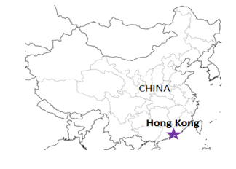
 |  |  |  | 横浜CFS搬入分 |  |  |  |  |  |  |  |  |  |  |  | UPDATED : | 2025-12-10 | V
From Tokyo / Yokohama
VESSEL | VOY | CFS CUT |  |  |  | ETA |  | ETD |  | ETA
 |  | YOK |  | TYO |  | TYO |  | TYO |  | HKG

 |  |  |  |  |  |  |  | 0 DAYS |  | 4 DAYS
WAN HAI 368 | S031 | 2025-12-17 | 水 | 2025-12-18 | 木 | 2025-12-20 | 土 | 2025-12-21 | 日 | 2025-12-25 | 木
★WAN HAI 372 | S022 | 2025-12-23 | 火 | 2025-12-24 | 水 | 2025-12-27 | 土 | 2025-12-28 | 日 | 2026-01-01 | 木
NO SERVICE
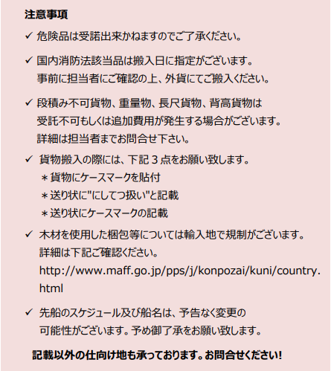
WAN HAI 370 | S024 | 2026-01-07 | 水 | 2026-01-08 | 木 | 2026-01-10 | 土 | 2026-01-11 | 日 | 2026-01-15 | 木
WAN HAI 368 | S032 | 2026-01-14 | 水 | 2026-01-15 | 木 | 2026-01-17 | 土 | 2026-01-18 | 日 | 2026-01-22 | 木

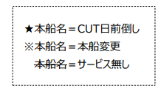
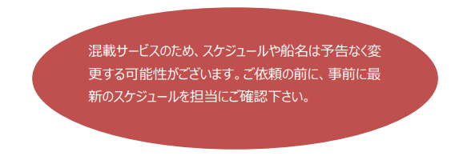

貨物搬入先 | 会社名 |  |  |  | 住所 / 保税名称
東京 CFS | ㈱日成 協同組合 東京海貨センター内4F |  |  |  | 東京都大田区東海4-3-1 |  |  |  |  |  | NACCS: 1FW69
 |  |  |  |  | TEL : 03-5492-7251 FAX : 03-3790-8085
横浜 CFS | ㈱日成 横浜港運事業協同組合内2F |  |  |  | 神奈川県横浜市中区本牧埠頭1 |  |  |  |  |  | NACCS: 2EW30
 |  |  |  |  | TEL : 045-622-5771 FAX : 045-622-6344

